Tabelle1
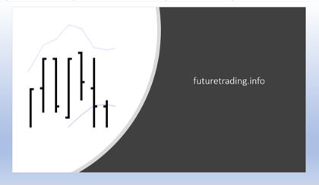
Money Management Plan

Startkapital | $5,000.00
Startdatum | 01/06/2020
Margin | $824.00
Delta | $290.00
Max Drawdown | $325.00 | pro Kontrakt
Erfolg pro Monat | $327.00 | pro Kontrakt nach Gebühren
Erfolg pro Woche | $76.30 | pro Kontrakt nach Gebühren
Zusätzliche Investitionen pro Monat | $-
Anzahl Wochen bis zum nächsten Kontrakt | 3.8

Datum | Mind. Betrag | Max. Betrag | Anzahl Kontrakte | Initial Margin | Check | Mindestkapital | Risiko | Risikokontrolle*
01/06/2020 | $5,000.00 | $5,289.00 | 1 | $824.00 | OK | $4,675.00 | 7% | OK
27/06/2020 | $5,290.00 | $5,869.00 | 2 | $1,648.00 | OK | $4,640.00 | 12% | OK
24/07/2020 | $5,870.00 | $6,739.00 | 3 | $2,472.00 | OK | $4,895.00 | 17% | OK
19/08/2020 | $6,740.00 | $7,899.00 | 4 | $3,296.00 | OK | $5,440.00 | 19% | OK
15/09/2020 | $7,900.00 | $9,349.00 | 5 | $4,120.00 | OK | $6,275.00 | 21% | OK
12/10/2020 | $9,350.00 | $11,089.00 | 6 | $4,944.00 | OK | $7,400.00 | 21% | OK
07/11/2020 | $11,090.00 | $13,119.00 | 7 | $5,768.00 | OK | $8,815.00 | 21% | OK
04/12/2020 | $13,120.00 | $15,439.00 | 8 | $6,592.00 | OK | $10,520.00 | 20% | OK
30/12/2020 | $15,440.00 | $18,049.00 | 9 | $7,416.00 | OK | $12,515.00 | 19% | OK
26/01/2021 | $18,050.00 | $20,949.00 | 10 | $8,240.00 | OK | $14,800.00 | 18% | OK
22/02/2021 | $20,950.00 | $24,139.00 | 11 | $9,064.00 | OK | $17,375.00 | 17% | OK
20/03/2021 | $24,140.00 | $27,619.00 | 12 | $9,888.00 | OK | $20,240.00 | 16% | OK
16/04/2021 | $27,620.00 | $31,389.00 | 13 | $10,712.00 | OK | $23,395.00 | 15% | OK
12/05/2021 | $31,390.00 | $35,449.00 | 14 | $11,536.00 | OK | $26,840.00 | 14% | OK
08/06/2021 | $35,450.00 | $39,799.00 | 15 | $12,360.00 | OK | $30,575.00 | 14% | OK

* Risiko = Verhältnis Mindestkapital unter der möglichen Erreichung des max. Drawdowns zum Mindestbetrag für den jeweiligen zu handelnden Kontrakt. Das Risiko sollte langfristig nicht höher als 20 % betragen.

